Content_Index
 | Indext
 | Title | Sheet Name | Sheet Content | Use ID | Table Content | Connecting Sheet
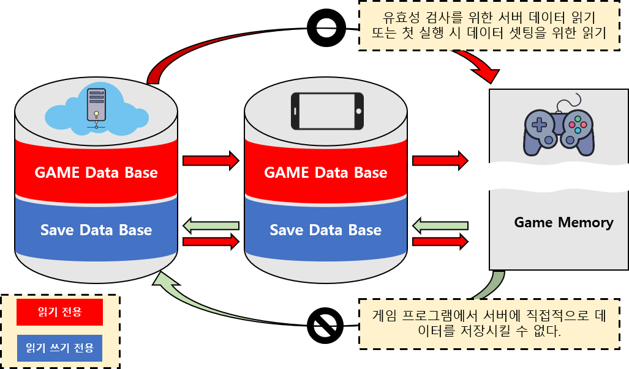 | Game Data | Character | Game Character Data Definition | 10001 | <캐릭터 생성시 사용되는 값> SID : 몬스터 등장 스테이지 설정 MTAG : 해당캐릭터의 종류(플레이어인지 몬스터인지) STAG : 몬스터의 경우 세부 부류로 일반몬스터, 엘리트 몬스터, 보스몬스터로 분류 CharName : 몬스터, NPC의 이름 Prefab : 해당 하는 프리팹 설정 <기본 값 (Character_script에서 참조)> fHP : 기본 체력 fShield : 기본 방어력 fPower : 기본 공격력 fSpeed : 기본 이동속도 fSeeRadius : 시야범위 Max_ : 위 기본 값들의 최대 값 <Manager에서 사용하는 값(몬스터의 경우 AI_Script)> UseItem : 현재 사용중인 아이템 (해당 아이템의 prefab을 출력) SubItem : 교체 대기 중인 아이템 (출력x) Level : 레벨 EXP : 경험치 SuperModeTime : 무적 시간 값 Skill : 스킬 데이터 State : 능력치 강화용 시트 ClearStage : 최대 클리어 스테이지 표시 InvenSize : 인벤토리 사이즈 | Prefab : CharPrefab_Sheet UseItem, SubItem : Item_Sheet Level, Exp : LevelUP_Sheet, Stage_Sheet Skill : Skill_Sheet ClearStage : Stage_Sheet, Item_Sheet | 각 스테이지마다 지급하는 경험치 설정 필요 능력치별 효과를 정리한 시트 필요
 |  | Item | Game Item Data Definition | 20001 | <아이템 생성시 사용되는 값> MID SID MTAG STAG ItemName ItmePrefab <아이템의 기본 데이터> ItemClass fHP fShiled fPower fSpeed fTime <무기 아이템에 사용되는 데이터> fAtkRadius fAtkDeley bMultyAtk MultyAtkCount AddAtkCount AddAtkDemage
 |  | Stage | Game Stage Data Definition | 30001
 |  | Room |  | 40001
 |  | StructObject | Data about be deployment Structure's to Room | 50001
 |  | Skill | Character Skill Data Definition | 60001
 |  | CharPrefap |  | 70001 | PrefabData : 해당 프리펩의 폴더위치
 |  | ItemPrefap |  | 80001 | PrefabData : 해당 프리펩의 폴더위치
 |  | StructPrefap |  | 90001 | PrefabData : 해당 프리펩의 폴더위치
 |  | EffectPrefap |  | 100001 | PrefabData : 해당 프리펩의 폴더위치
 |  | UIPrefap |  | 110001 | PrefabData : 해당 프리펩의 폴더위치
 |  | NameTable |  | 120001 | Text
 | Save Data

 |  |  |  |  |  | 데이터 필드만 따로 빼서 보여줄 수 있으면 좋겠다. 전체적인 구성을 보기위해서 세부적으로 들어가게 되면 불필요한 작업을 하게됨
 |  |  |  |  |  | 스키마

DB_스키마
시트 이름
시트내 필드 요소들
Character
n_MID
n_SID
s_MTAG
s_STAG
s_CharName
p_Prefab
f_HP
f_Shilde
f_Power
f_Speed
f_SeeRadius
f_Time
c_UseItem
c_SubItem
n_Level
f_EXP
f_SuperModeTime
c_Skill1
c_Skill2
c_Skill3
c_Skill4
n_Ability_Force
n_Ability_Physical
n_Ability_Speed
n_Ability_Greed
n_Ability_System
n_InvenSize
Item
n_MID
n_SID
s_MTAG
s_STAG
s_ItemName
p_Prefab
n_Class
f_HP
f_Shilde
f_Power
f_Speed
f_AtkRadius
f_AtkDeleyTime
b_CanMultyAtk
n_MultyAtkCount
p_AtkEffect

EXP시트_예제
LV | 1안 | 2안 | 3안 | 4안 | 5안
1 | 24 | 24 | 58 | 24 | 240
2 | 24 | 48 | 106 | 130 | 1300
3 | 24 | 72 | 178 | 308 | 3080
4 | 24 | 96 | 274 | 582 | 5820
5 | 24 | 120 | 394 | 976 | 9760
6 | 24 | 144 | 538 | 1514 | 15140
7 | 24 | 168 | 706 | 2220 | 22200
8 | 24 | 192 | 898 | 3118 | 31180
9 | 24 | 216 | 1114 | 4232 | 42320
10 | 24 | 240 | 1354 | 5586 | 55860
 | 3안 | 4안 | 5안
1 | 58 | 24 | 240
2 | 106 | 130 | 1300
3 | 178 | 308 | 3080
4 | 274 | 582 | 5820
5 | 394 | 976 | 9760
6 | 538 | 1514 | 15140
7 | 706 | 2220 | 22200
8 | 898 | 3118 | 31180
9 | 1114 | 4232 | 42320
10 | 1354 | 5586 | 55860
11 | 1618 | 7204 | 72040
12 | 1906 | 9110 | 91100
13 | 2218 | 11328 | 113280
14 | 2554 | 13882 | 138820
15 | 2914 | 16796 | 167960
16 | 3298 | 20094 | 200940
17 | 3706 | 23800 | 238000
18 | 4138 | 27938 | 279380
19 | 4594 | 32532 | 325320
20 | 5074 | 37606 | 376060
21 | 5578 | 43184 | 431840
22 | 6106 | 49290 | 492900
23 | 6658 | 55948 | 559480
24 | 7234 | 63182 | 631820
25 | 7834 | 71016 | 710160
26 | 8458 | 79474 | 794740
27 | 9106 | 88580 | 885800
28 | 9778 | 98358 | 983580
29 | 10474 | 108832 | 1088320
30 | 11194 | 120026 | 1200260
31 | 11938 | 131964 | 1319640
32 | 12706 | 144670 | 1446700
33 | 13498 | 158168 | 1581680
34 | 14314 | 172482 | 1724820
35 | 15154 | 187636 | 1876360
36 | 16018 | 203654 | 2036540
37 | 16906 | 220560 | 2205600
38 | 17818 | 238378 | 2383780
39 | 18754 | 257132 | 2571320
40 | 19714 | 276846 | 2768460
11 | 24 | 264 | 1618 | 7204 | 72040
12 | 24 | 288 | 1906 | 9110 | 91100
13 | 24 | 312 | 2218 | 11328 | 113280
14 | 24 | 336 | 2554 | 13882 | 138820
15 | 24 | 360 | 2914 | 16796 | 167960
16 | 24 | 384 | 3298 | 20094 | 200940
17 | 24 | 408 | 3706 | 23800 | 238000
18 | 24 | 432 | 4138 | 27938 | 279380
19 | 24 | 456 | 4594 | 32532 | 325320
20 | 24 | 480 | 5074 | 37606 | 376060
21 | 24 | 504 | 5578 | 43184 | 431840
22 | 24 | 528 | 6106 | 49290 | 492900
23 | 24 | 552 | 6658 | 55948 | 559480
24 | 24 | 576 | 7234 | 63182 | 631820
25 | 24 | 600 | 7834 | 71016 | 710160
26 | 24 | 624 | 8458 | 79474 | 794740
27 | 24 | 648 | 9106 | 88580 | 885800
28 | 24 | 672 | 9778 | 98358 | 983580
29 | 24 | 696 | 10474 | 108832 | 1088320
30 | 24 | 720 | 11194 | 120026 | 1200260
31 | 24 | 744 | 11938 | 131964 | 1319640
32 | 24 | 768 | 12706 | 144670 | 1446700
33 | 24 | 792 | 13498 | 158168 | 1581680
34 | 24 | 816 | 14314 | 172482 | 1724820
35 | 24 | 840 | 15154 | 187636 | 1876360
36 | 24 | 864 | 16018 | 203654 | 2036540
37 | 24 | 888 | 16906 | 220560 | 2205600
38 | 24 | 912 | 17818 | 238378 | 2383780
39 | 24 | 936 | 18754 | 257132 | 2571320
40 | 24 | 960 | 19714 | 276846 | 2768460

